Puntos
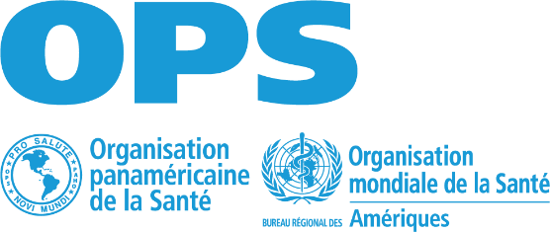 Évaluation du risque de poliomyélite

Pour les districts avec >100 000 habitants de moins de 15 ans et les districts avec <100 000 qui ont signalé des cas de PFA de la période évaluée |  |  |  |  |  |  |  |  |  | Pour les districts comptant <100 000 habitants de moins de 15 ans qui n'ont pas signalé de cas de PFA de la période évaluée
Immunité | Couverture administrative | <80% | 80-89% | 90-94% | 95-100% | >100 | Total pour les 5 années | Total | Total | Immunité | Couverture administrative | <80% | 80-89% | 90-94% | 95-100% | >100 |  | Total | Total
 |  | 8 | 5 | 2 | 0 | 2 | 40 | 54 | 100 |  |  | 10 | 6 | 3 | 0 | 3 | 50 | 68 | 100
 | Couverture IPV2 | <80% | 80-89% | 90-94% | 95-100% | >100 |  |  |  |  | Couverture IPV2 | <80% | 80-89% | 90-94% | 95-100% | >100
 |  | 8 | 5 | 2 | 0 | 2 |  |  |  |  |  | 10 | 6 | 3 | 0 | 3
 | Si le pays a mené une campagne contre la poliomyélite au cours des 5 dernières années, une couverture > 95 % a été atteinte dans le district | No | Si | NA |  |  |  |  |  |  | Si le pays a mené une campagne contre la poliomyélite au cours des 5 dernières années, une couverture > 95 % a été atteinte dans le district | No | Yes | NA
 |  | 6 | 0 | 0 |  |  |  |  |  |  |  | 8 | 0 | 0
Surveillance | % d'unités déclarantes qui ont soumis des informations toutes les semaines de la période évaluée | < 80% | >80% | Aucune unité déclarante |  |  |  | 36 |  | Surveillance | % d'unités déclarantes qui ont soumis des informations toutes les semaines de la période évaluée | < 80% | >80% | Aucune unité déclarante |  |  |  | 20
 |  | 8 | 0 | 8 |  |  |  |  |  |  |  | 8 | 0 | 8
 | Taux PFA | <1 | >1 |  |  |  |  |  |  |  | Recherche active institutionnelle menée dans au moins un établissement de santé du district | No | Si
 |  | 8 | 0 |  |  |  |  |  |  |  |  | 12 | 0
 | % de cas de PFA notifiés à temps (14 jours après le début de la paralysie) | < 80% | >80% |  |  |  |  |  |  | Déterminants | Personnes utilisant au moins les services d'eau potable de base | <90% | >90% |  |  |  |  | 12
 |  | 5 | 0 |  |  |  |  |  |  |  |  | 6 | 0
 | Cas de PFA investigués en moins de 48 heures | < 80% | >80% |  |  |  |  |  |  |  | Personnes utilisant au moins les services d'assainissement de base | <90% | >90%
 |  | 5 | 0 |  |  |  |  |  |  |  |  | 6 | 0
 | Cas de PFA avec un échantillon de selles adéquat | < 80% | >80%
 |  | 5 | 0
 | Cas de PFA avec suivi à 60 jours | < 80% | >80%
 |  | 5 | 0
Déterminants | Personnes utilisant au moins les services d'eau potable de base | <90% | >90% |  |  |  |  | 10
 |  | 5 | 0
 | Personnes utilisant au moins les services d'assainissement de base | <90% | >90%
 |  | 5 | 0

Pour tous les quartiers
Cas et épidémies de MEV pour tous les districts | Présence d'épidémies de rougeole, de rubéole, de diphtérie ou de fièvre jaune et/ou de cas de tétanos néonatal au cours des 5 dernières années | P | R | R | D | FJ | TN
 |  | 4 | 2 | 2 | 2 | 2 | 2

